Hoja2
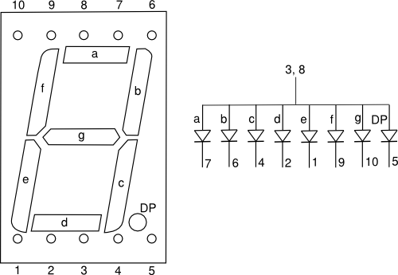
Number | Digit | A | B | C | D | E | F | G
0 | 0 | x | x | x | x | x | x
1 | 1 |  | x | x
2 | 2 | x | x |  | x | x |  | x
3 | 3 | x | x | x | x |  |  | x
4 | 4 |  | x | x |  |  | x | x
5 | 5 | x |  | x | x |  | x | x
6 | 6 | x |  | x | x | x | x | x
7 | 7 | x | x | x
8 | 8 | x | x | x | x | x | x | x
9 | 9 | x | x | x |  |  | x | x
10 | A | x | x | x |  | x | x | x
11 | C | x |  |  | x | x | x
12 | E | x |  |  | x | x | x | x
13 | F | x |  |  |  | x | x | x
14 | H |  | x | x |  | x | x | x
15 | J |  | x | x | x
16 | L |  |  |  | x | x | x
17 | P | x | x |  |  | x | x | x | ﻿
18 | U |  | x | x | x | x | x
19 | ¯ | x
20 | = | x |  |  |  |  |  | x
21 | ☰ | x |  |  | x |  |  | x
22 | ° | x | x |  |  |  | x | x

